MP03PrepInfBB
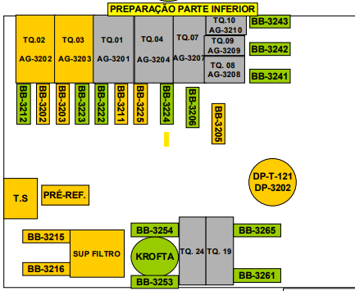
EQUIPAMENTO | FABRICANTE | MODELO | CODIGO DE INDENTIFICAÇÃO | TAG | Rotativo | Ativo | Região | Foto Panoramica | Foto Dados | Pino Graixeiro e Rolamento | Dados Motor | Foto Motor
BOMBA CENTRIFUGA | VOITH | L210 GIII 10/12,5 | BB 3212 | 032-BB-12 | Bomba | MP03 |  | IMG-20260202-WA0058.jpeg | IMG-20260202-WA0062.jpeg | IMG-20260202-WA0060.jpeg
BOMBA CENTRIFUGA | VOITH | L285 GIII 12,5/15 | BB 3223 | 032-BB-23 | Bomba |  |  | IMG-20260202-WA0028.jpeg |  | IMG-20260202-WA0030.jpeg | IMG-20260202-WA0035.jpeg | IMG-20260202-WA0032.jpeg
BOMBA CENTRIFUGA | VOITH | L305 GIII 12,5/15 | BB 3222 | 032-BB-22 | Bomba |  |  | IMG-20260202-WA0018.jpeg |  | IMG-20260202-WA0020.jpeg | IMG-20260202-WA0025.jpeg | IMG-20260202-WA0022.jpeg
BOMBA CENTRIFUGA | VOITH | L360 GIII 15/20 | BB 3224 | 032-BB-24 | Bomba |  |  | IMG-20260130-WA0094.jpeg | IMG-20260130-WA0096.jpeg | IMG-20260130-WA0098.jpeg | IMG-20260202-WA0016.jpeg
BOMBA CENTRIFUGA | VOITH | L320 GIV 15/20 | BB 3206 | 032-BB-06 | Bomba |  |  | IMG-20260130-WA0073.jpeg | IMG-20260202-WA0014.jpeg | IMG-20260130-WA0076.jpeg | IMG-20260130-WA0078.jpeg | IMG-20260130-WA0080.jpeg
BOMBA CENTRIFUGA | VOITH | SL280 GIII 15/20 | BB 3241 | 032-BB-41 | Bomba |  |  | IMG-20260130-WA0058.jpeg | IMG-20260130-WA0061.jpeg | IMG-20260130-WA0063.jpeg
BOMBA CENTRIFUGA | VOITH | SL280 GIII 15/20 | BB 3242 | 032-BB-42 | Bomba
BOMBA CENTRIFUGA | VOITH | L285 GIII 12,5/15 | BB 3243 | 032-BB-42 | Bomba
BOMBA CENTRIFUGA | VOITH | L285 GIII 15/20 | BB 3243 | 032-BB-43 | Bomba |  |  | BB | BB | IMG_20260130_112332681.jpg
BOMBA CENTRIFUGA | VOITH | SL290 GIII 12,5/15 | BB 3243 | 032-BB-43 | Bomba
BOMBA CENTRIFUGA | FLOWSERVE WORTHIGTON | 3 DBE 133 /ROTOR 320 mm | BB 3265 | 032-BB-65 | Bomba |  |  | IMG-20260202-WA0095.jpeg | IMG-20260202-WA0101.jpeg | IMG-20260202-WA0099.jpeg | IMG-20260202-WA0106.jpeg | IMG-20260202-WA0103.jpeg
BOMBA CENTRIFUGA | FLOWSER WORTHIGTON | 3 DBE 133 /ROTOR 320 mm | BB 3261 | 032-BB-61 | Bomba |  |  | IMG-20260202-WA0088.jpeg | IMG-20260202-WA0092.jpeg | IMG-20260202-WA0090.jpeg
BOMBA CENTRIFUGA | ************** | *************** | BB 3254 | 032-BB-54 | Bomba |  |  | IMG-20260202-WA0078.jpeg | IMG-20260202-WA0082.jpeg | IMG-20260202-WA0080.jpeg | IMG-20260202-WA0082.jpeg | IMG-20260202-WA0084.jpeg
BOMBA CENTRIFUGA | ************ | ************ | BB 3253 | 032-BB-53 | Bomba |  |  | IMG-20260202-WA0068.jpeg |  | IMG-20260202-WA0071.jpeg | IMG-20260202-WA0075.jpeg | IMG-20260202-WA0073.jpeg

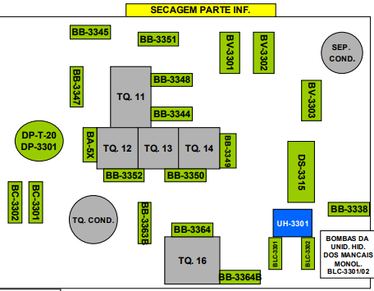
BOMBA CENTRIFUGA | KSB | 125-33 | BC 3301 | 033-BB-02
BOMBA CENTRIFUGA | IMBIL | 32120 | BC 3302 | 033-BB-01
BOMBA CENTRIFUGA | VOITH | L380 GIV 15/20 | BB 3352 | 033-BB-52
BOMBA CENTRIFUGA | VOITH | L190 GIII 10/12,5 | BB 3350 | 033-BB-50
BOMBA CENTRIFUGA | KSB | WK 40/05 OP 477798 | BB 3363 B | *************
BOMBA CENTRIFUGA | KSB | BEL 40/5 | BB 3364 | 033-BB-64
BOMBA CENTRIFUGA | KSB | WK 40/05 OP 49709509 | BB 3364 B | **********
BOMBA CENTRIFUGA | ******* | ******* | BLC 3301 | *********
BOMBA CENTRIFUGA | ************ | *********** | BLC 3302 | *********
BOMBA CENTRIFUGA | VOITH | SL 200 GIII 10/12,5 | BB 3349 | 033-BB-49
BOMBA CENTRIFUGA | EQUIPE | ***** | BB 3338 | **
BOMBA DE VÁCUO | VOITH | 12 E | BV 3302 | 033-BV-01
BOMBA DE VÁCUO | VOITH | 12 E | BV 3301 | 033-BB-44
BOMBA CENTRIFUGA | VOITH | SL 300 G III 15/20 | BB 3344 | 033-BB-44
BOMBA CENTRIFUGA | VOITH | L240 G III 10/12,5 | BB 3348 | 033-BB-48
BOMBA CENTRIFUGA | VOITH | L210 G III 10/12,5 | BB 3351 | 033-BB-51
BOMBA CENTRIFUGA | VOITH | L285 G III 12,5/15 | BB 3345 | 033-BB-45
BOMBA DE MISTURA | VOITH | 16" A N -1 | BB 3347 | 033-BB-47

MP04prepInfBB
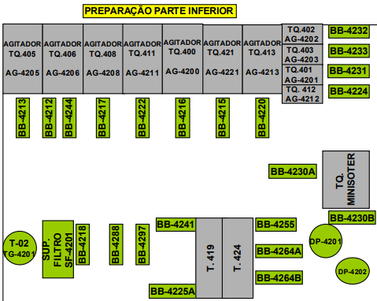
EQUIPAMENTO | FABRICANTE | MODELO | CODIGO DE INDENTIFICAÇÃO | TAG | Foto Panoramica | Foto Dados | Pino Graixeiro e Rolamento | Dados Motor | Foto Motor
BOMBA CENTRIFUGA | VOITH | 15/20 L340 GIII | BB-4213 | 042-BB-13
BOMBA CENTRIFUGA | VOITH | 15/20 L340 GIII | BB-4212 | 042-BB-12
BOMBA CENTRIFUGA | VOITH | 12,5/15 SL300 GIII | BB-4244 | 042-BB-44
BOMBA CENTRIFUGA | EQUIPE | EQ-200-330 | BB-4217 | 042-BB-17
BOMBA CENTRIFUGA | VOITH | 12,5/15 | BB-4222 | 042-BB-22 | IMG-20260203-WA0015.jpeg | IMG-20260203-WA0017.jpeg | IMG-20260203-WA0019.jpeg | IMG-20260203-WA0023.jpeg | IMG-20260203-WA0021.jpeg
BOMBA CENTRIFUGA | VOITH | 15/20 L345 GIII | BB-4216 | 042-BB-16
BOMBA CENTRIFUGA | VOITH | 20/25 L345MGIV | BB-4215 | 042-BB-15
BOMBA CENTRIFUGA | VOITH | 12,5/15 L285 GIII | BB-4220 | 042-BB-20
BOMBA CENTRIFUGA | VOITH | 15/20 L270 GIII | BB-4231 | 042-BB-31 | IMG-20260203-WA0050.jpeg | IMG-20260203-WA0052.jpeg | IMG-20260203-WA0054.jpeg |  | IMG-20260203-WA0056.jpeg
BOMBA CENTRIFUGA | VOITH | 12,5/15 L395 GIII | BB-4233 | 042-BB-33 | IMG-20260203-WA0032.jpeg | IMG-20260203-WA0034.jpeg | IMG-20260203-WA0036.jpeg | IMG-20260203-WA0040.jpeg | IMG-20260203-WA0038.jpeg
BOMBA CENTRIFUGA | VOITH | 12,5/15 L285 GIII | BB-4232 | 042-BB-32
BOMBA CENTRIFUGA | VOITH | 12,5/15 L250 G III | BB-4230 | 042-BB-30
BOMBA CENTRIFUGA | VOITH | 15/20 L340 G III | BB-4230B | ***
BOMBA CENTRIFUGA | VOITH | 15/20 L320 G IV | BB-4255 | 042-BB-55
BOMBA CENTRIFUGA | FLOWSERVE WORTHINGTON | 3DBE /ROTO 8" | BB-4264A | 042-BB-64
BOMBA CENTRIFUGA | WASHINGTON | 3DBE /ROTO 8" | BB-4264B | *********
BOMBA CENTRIFUGA | MARK-MOTOBOMBA | ******** | BB-4241 | 042-BB-41
BOMBA CENTRIFUGA | FLOSERVE WORTHINGTON | 4 DBE-134 | BB-4225 | 042-BB-25
BOMBA CENTRIFUGA | EQUIPE | SN65.20 | BB-4297 | 042-BB-97
BOMBA CENTRIFUGA | EQUIPE | DRE YB31 /ROTOR 265 mm/Hm :30 mca | BB-4218 | 042-BB-18
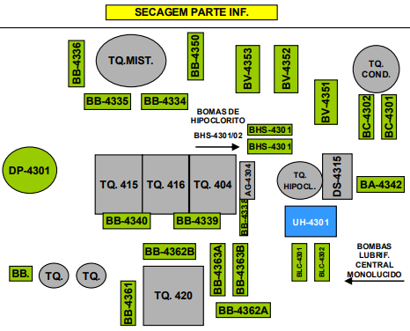
BOMBA CENTRIFUGA | ************** | *************** | BB-4224 | 042-BB-24 | IMG-20260203-WA0067.jpeg | IMG-20260203-WA0069.jpeg |  | IMG-20260203-WA0073.jpeg | IMG-20260203-WA0071.jpeg

BOMBA CENTRIFUGA | VOITH | L280 GIII 15/20 | BB-4340 | 043-BB-40
BOMBA CENTRIFUGA | VOITH | L235 G III 10/12,5 | BB-4339 | 043-BB-39
BOMBA CENTRIFUGA | FLOWSERVE WORTHINGTON | 3DBE/ROTOR 8" | BB-4362B | ****
BOMBA CENTRIFUGA | KSB | 40/5 (MULTIESTAGIO) | BB-4363A | 043-BB-63
BOMBA CENTRIFUGA | KSB | 40/5 (MULTIESTAGIO) | BB-4363B | *********
BOMBA CENTRIFUGA | FLOWSERVE WORTHINGTON | 3DBE/ROTOR 8" | BB-4362 | 043-BB-62
BOMBA CENTRIFUGA | KSB | WK 40/5 / Hm:180 mca /Q:26 m³/h | BB-4361 | 043-BB-61
BOMBA CENTRIFUGA | CABERRA | 3196 ST | BC-4301 | 043-BB-01
BOMBA CENTRIFUGA | ********* | ********* | BC-4302 | 043-BB-02
BOMBA CENTRIFUGA | VOITH | L240 G III 12,5/15 | BB-4342 | 043-BB-42
BOMBA CENTRIFUGA | VOITH | 12 E | BB-4302 | 043-BV-02
BOMBA CENTRIFUGA | VOITH | 12 E | BB-4303 | 043-BB-03
BOMBA CENTRIFUGA | KSB | HYDROBLOC MA 503/OP 818363 | BHS-4301 | *******
BOMBA CENTRIFUGA | KSB | HYDROBLOC MA 503/OP 818363 | BHS-4302 | *******
BOMBA CENTRIFUGA | VOITH | L210 G III 10/12,5 | BB-4350 | 043-BB-50
BOMBA CENTRIFUGA | VOITH | L345 GIV 25 | BB-4334 | 043-BB-34
BOMBA CENTRIFUGA | VOITH | L395 GIII 12,5 /15 | BB-4335 | *******
BOMBA CENTRIFUGA | VOITH | DG 30/35 ,OP 29360 | BB-4336 | 043-BB-36

